界面&功能
聊天 |  |  | 功能规则

 | 综合聊天界面
2
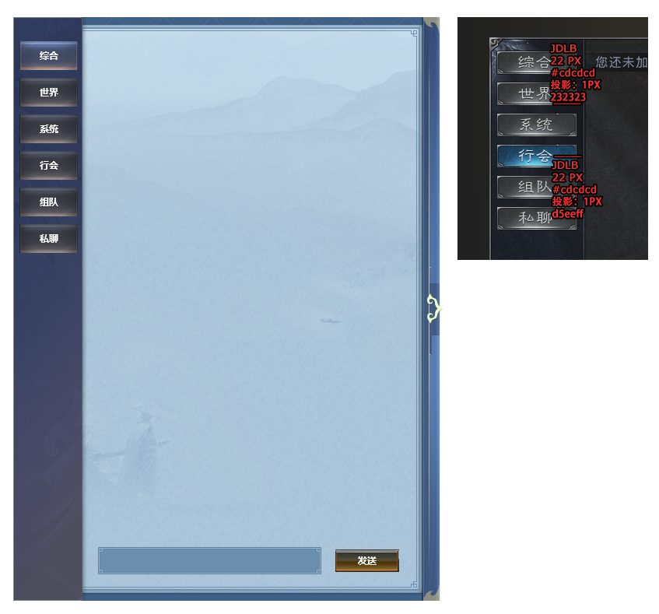
 |  |  |  | 1、底框
 |  |  |  | ▶ | 展示聊天界面弹出在主界面显示的位置
 |  | 美术效果 |  | 2、聊天详细界面
 |  | 照着拼就行 |  | ▶ | 根据选择的频道不同，会展现不同的信息
3
 |  |  |  | ▶ | 综合频道展示文本信息
 |  |  |  |  | 最前面是频道名字，需要根据每个频道给出不同颜色（下面给出参考颜色，可以酌情处理）
 |  |  |  |  | 系统（黄色），世界（橙色）、门派（蓝色）、组队（绿色）、私聊（紫色）
 |  |  |  |  | 频道名字后面再根据频道内容显示不同内容
 |  |  |  |  | 如果是系统信息，则频道后面直接是文字消息。
 |  |  |  |  | 如果是其他信息，则频道后面需要显示玩家名字，然后再接具体文字消息

 |  |  |  | 3、页签
 |  |  |  | ▶ | 综合、世界、门派、组队、系统
 |  |  |  | ▶ | 有选中和未选中状态

1
 |  |  |  | 4、聊天框和发送按钮
 |  |  |  | ▶ | 根据不同频道显示不同内容
 |  |  |  |  | 系统频道：显示文本“当前频道不可发言”
 |  |  |  |  | 世界频道：显示输入文本框，快捷按钮，发送按钮

4

 |  |  |  | 1、聊天界面显示
 |  |  |  | ▶ | 显示玩家发言内容
 |  |  |  | 2、聊天框和发送按钮
 |  |  |  | ▶ | 显示输入文本框
 |  |  |  | ▶ | 发送按钮，点击发送输入的文本信息内容。
 |  |  |  |  | 输入框点击输入文字，有敏感词提示
 |  |  |  |  | 点击发送按钮，发送输入框中的内容
 |  |  |  |  | 若聊天框中无内容，则提示“请输入内容”
 |  |  |  |  | 发送信息的时候需要检测屏蔽字库。

美术需求
美术需求

 | UI需求
 | 序号 | 类型 | 对应界面 | 内容描述 | 功能需求 | 备注 | 参考图
 | 1 | UI | 好友界面
 | 2 | UI | 添加好友界面
 | 3 | UI | 申请列表界面
 | 4 | UI | 聊天界面

 | 原画需求
 | 序号 | 类型 | 对应界面 | 内容描述 | 功能需求 | 备注 | 参考图
 | 无

 | ICON需求
 | 序号 | 类型 | 图标需求 | 内容描述 | 功能需求 | 尺寸需求 | 参考图
 | 1 | 主界面入口图标 | 主界面的好友入口 | 界面入口
 | 2 | 好友邀请闪动按钮 | 好友邀请闪动按钮 |  |  |  | 

 | 动效需求
 | 序号 | 类型 | 描述 | 内容描述 | 功能需求 | 备注 | 参考图
 | 1

 | 其他
 | 序号 | 类型 | 对应界面 | 内容描述 | 功能需求 | 备注 | 参考图
 | 1

